掲載媒体情報新規登録画面
掲載媒体情報新規登録画面 | ツールチップ

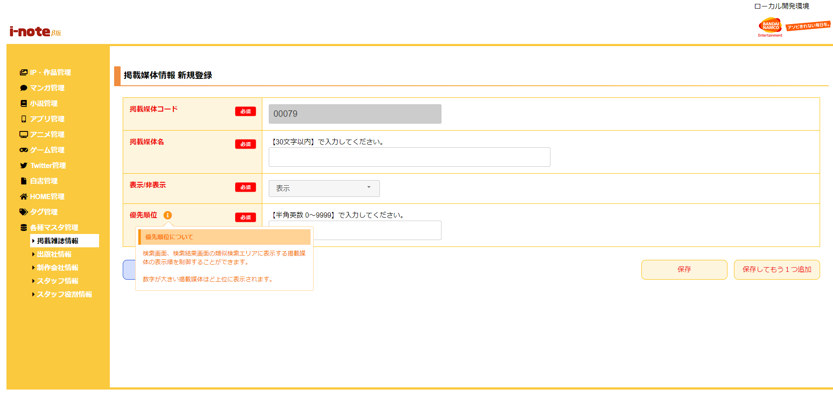
 |  | 1 | キーワード検索
 |  | タイトル
 |  | 優先順位について
 |  | 説明
 |  | 検索画面、検索結果画面の類似検索エリアに表示する掲載媒体の表示順を制御することができます。 数字が大きい掲載媒体ほど上位に表示されます。

掲載媒体情報編集画面
掲載媒体情報編集画面

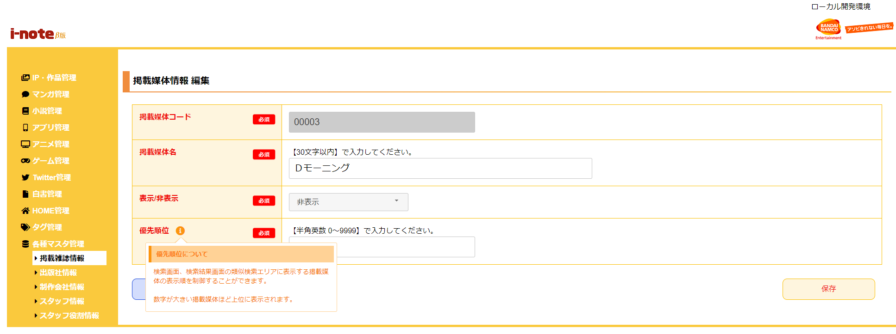
 | 1 | 分類
 | タイトル
 | 優先順位について
 | 説明
 | 検索画面、検索結果画面の類似検索エリアに表示する掲載媒体の表示順を制御することができます。 数字が大きい掲載媒体ほど上位に表示されます。

